填写示范表
北京蓝天救援队外勤培训报名表 *标记为非必填项，其它均为必填项不得缺项
省份 | 广东 | 市/地区 | 广州 | 队伍名称 | 广东队
姓名 | 李雷 | 昵称（ID） | 小雷子 | 性别 | 男
职务 | 副队长 | 联系电话1 | 18888888888 | 联系电话2 | 16666666666
微信账号 | 18888888888 | 联系地址 | 广东省广州市天河区天河北路正佳广场6层601室
身份证号码 | 123456789123456789 |  | 护照号码 | G123456
身份证有效期 （****年**月**日/长期） | 2027-05-15 |  | 护照有效期 （****年**月**日） | 2030-05-01
入队时间 （****年**月） | 2009-06-01 | 是否有国际驾照 | 是 | 是否参加过凤凰岭培训 | 是
是否具有相关医疗执照 | 否 | 医疗执照执照全称 |  | 医疗执照颁发机构
*语种特长一 | 英语 |  | *语种特长二
救援技术一 | 急救 | 救援技术二 | 破拆 | *救援技术三 | 无人机
*救援技术四 | 高山救援 | *救援技术五 | 搜救犬 | *救援技术六 | 城市救援
紧急1联系人 | 韩梅梅 | 紧急1联系人关系 | 夫妻 | 紧急1联系方式 | 18656232121
*紧急2联系人 | 王小刚 | *紧急2联系人关系 | 朋友 | *紧急2联系方式 | 13656489632
特别重要： 测试及评选通过后，是否愿意并自费前往当地出入经检验检疫局办理《国际旅行健康证明书》和《国际旅行预防接种证书》。 |  |  |  |  | 是
救援经验 | 1、缅甸洪水救援 2、尼泊尔地震救援 3、湖北监利沉船救援
培训经验 | 1、凤凰岭地震救援培训
身份证扫描件 （图片高度5cm） |  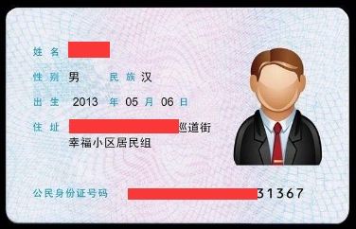
护照尾页扫描件 （图片高度5cm） | 